data_eieren
Oefening 10
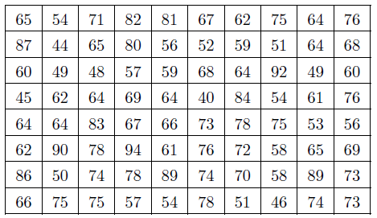
65 | 54 | 71 | 82 | 81 | 67 | 62 | 75 | 64 | 76
87 | 44 | 65 | 80 | 56 | 52 | 59 | 51 | 64 | 68
60 | 49 | 48 | 57 | 59 | 68 | 64 | 92 | 49 | 60
45 | 62 | 64 | 69 | 64 | 40 | 84 | 54 | 61 | 76
64 | 64 | 83 | 67 | 66 | 73 | 78 | 75 | 53 | 56
62 | 90 | 78 | 94 | 61 | 76 | 72 | 58 | 65 | 69
86 | 50 | 74 | 78 | 89 | 74 | 70 | 58 | 89 | 73
66 | 75 | 75 | 57 | 54 | 78 | 51 | 46 | 74 | 73

$$Δx$$
aantal klassen = 10 |  |  |  |  |  |  |  |  |  | ondergrens | bovengrens | aantal < boven | aantal<onder | aantal
klassenbreedte = (grootste-kleinste)/aantal klassen |  |  |  |  |  |  |  |  |  | 40 | 45 | 2 | 0 | 2
 | = | 5.4 | 5 |  |  |  |  |  |  | 45 | 50 | 7 | 2 | 5
beginklasse |  | = | 40 |  |  |  |  |  |  | 50 | 55 | 15 | 7 | 8
 |  |  |  |  |  |  |  |  |  | 55 | 60 | 23 | 15 | 8
 |  |  |  |  |  |  |  |  |  | 60 | 65 | 37 | 23 | 14
 |  |  |  |  |  |  |  |  |  | 65 | 70 | 48 | 37 | 11
 |  |  |  |  |  |  |  |  |  | 70 | 75 | 57 | 48 | 9
 |  |  |  |  |  |  |  |  |  | 75 | 80 | 68 | 57 | 11
 |  |  |  |  |  |  |  |  |  | 80 | 85 | 73 | 68 | 5
 |  |  |  |  |  |  |  |  |  | 85 | 90 | 77 | 73 | 4
 |  |  |  |  |  |  |  |  |  | 90 | 95 | 80 | 77 | 3

